Caratula
Ministerio de Salud Pública y Asistencia Social


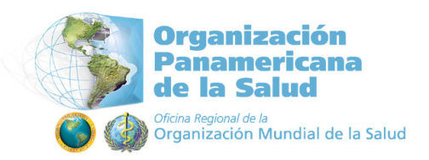

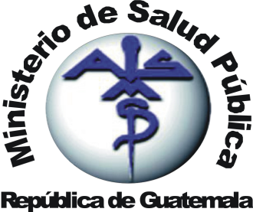

Conjunto de Atenciones en Salud (primero y segundo nivel), vinculadas a la Iniciativa de Ley 42-16
Primer borrador
(Agosto de 2010)

